Маркетинговый план
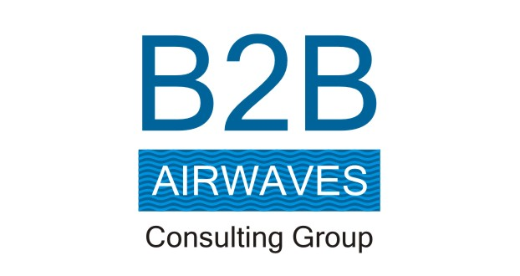

 |  |  |  |  |  |  | Отдел маркетинга
Бюджет маркетинга |  |  |  |  |  |  | Дата: |  | 2016-08-24
 |  |  |  |  |  |  | Компания
 | Янв | Фев | Мар | Апр | Май | Июн | Июл | Авг | Сен | Окт | Ноя | Дек | Всего | Всего, %

Маркетинговые исследования
Исследования потребителей |  |  |  | 200 |  |  |  |  |  |  | 200 |  | 400 | 1.8%
Исследования конкурентов | 200 | 200 | 200 |  | 200 | 200 | 200 | 200 | 200 | 200 |  | 200 | 2,000 | 8.8%
Мониторинг цен |  |  | 200 |  |  | 200 |  |  | 200 |  |  |  | 600 | 2.6%
Всего по маркетинговым исследованиям: | 200 | 200 | 400 | 200 | 200 | 400 | 200 | 200 | 400 | 200 | 200 | 200 | 3,000 | 13.2%

Маркетинговые коммуникации
Брендинг |  |  |  |  |  |  |  | 200 |  |  |  |  | 200 | 0.9%
Реклама в СМИ |  |  |  | 200 |  |  | 200 |  |  |  |  |  | 400 | 1.8%
Интернет-сайт |  |  |  |  |  | 200 |  |  | 200 |  |  |  | 400 | 1.8%
Директ-маркетинг |  | 200 |  |  | 200 |  |  |  | 200 |  |  |  | 600 | 2.6%
Интернет-маркетинг | 200 |  | 200 |  |  |  |  |  |  | 200 |  |  | 600 | 2.6%
Партнерский маркетинг |  |  |  | 200 |  |  |  |  |  |  | 200 |  | 400 | 1.8%
Связи с общественностью |  |  |  |  | 200 |  |  |  |  |  |  | 200 | 400 | 1.8%
Сувениры |  |  |  | 200 |  |  |  |  |  | 200 |  |  | 400 | 1.8%
Наружная реклама |  |  | 200 |  |  |  |  |  |  |  |  | 200 | 400 | 1.8%
Реклама в социальных сетях | 100 |  | 100 |  |  |  |  |  |  | 100 |  |  | 300 | 1.3%
Всего по маркетинговым коммуникациям: | 300 | 200 | 500 | 600 | 400 | 200 | 200 | 200 | 400 | 500 | 200 | 400 | 4,100 | 18.0%

Каналы продаж
Тренинг продавцов |  |  |  |  |  |  |  | 300 |  | 300 |  |  | 600 | 2.6%
Акции и стимулирование сбыта | 300 | 300 | 300 | 300 | 300 | 300 | 300 |  | 300 |  | 300 | 300 | 3,000 | 13.2%
Подготовка маркетинг и сейлз китов |  | 200 |  |  |  | 200 |  |  |  | 200 |  |  | 600 | 2.6%
Всего по каналам продаж: | 300 | 500 | 300 | 300 | 300 | 500 | 300 | 300 | 300 | 500 | 300 | 300 | 4,200 | 18.4%

Привлечение клиентов и их удержание
Акции по привлечению новых клиентов |  | 300 | 300 | 300 | 300 |  |  | 300 |  | 300 |  | 300 | 2,100 | 9.2%
Укрепление лояльности текущих клиентов | 300 |  |  |  |  | 300 | 300 |  | 300 |  | 300 |  | 1,500 | 6.6%
Всего по привлечению клиентов: | 300 | 300 | 300 | 300 | 300 | 300 | 300 | 300 | 300 | 300 | 300 | 300 | 3,600 | 15.8%

Персонал
Зарплата | 300 | 300 | 300 | 300 | 300 | 300 | 300 | 300 | 300 | 300 | 300 |  | 3,300 | 14.5%
Обучение |  |  | 300 |  | 300 |  | 300 | 300 |  | 300 |  | 300 | 1,800 | 7.9%
Бонусы |  | 300 |  | 300 |  | 300 |  |  | 300 |  |  |  | 1,200 | 5.3%
Маркетинговый инструментарий |  |  | 300 |  |  | 300 |  |  |  | 300 |  |  | 900 | 3.9%
Всего по персоналу: | 300 | 600 | 900 | 600 | 600 | 900 | 600 | 600 | 600 | 900 | 300 | 300 | 7,200 | 31.6%

Другое
Почта |  |  |  |  |  | 10 | 10 |  |  | 10 | 10 |  | 40 | 0.2%
Связь |  | 10 | 10 | 10 |  |  |  | 10 |  |  |  | 10 | 50 | 0.2%
Командировки | 300 |  |  |  |  |  |  |  | 300 |  |  |  | 600 | 2.6%
Компьютерное оборудование |  |  |  |  | 10 |  |  |  |  |  |  |  | 10 | 0.0%
Всего: | 300 | 10 | 10 | 10 | 10 | 10 | 10 | 10 | 300 | 10 | 10 | 10 | 700 | 3.1%

Общий маркетинговый бюджет | 1,700 | 1,810 | 2,410 | 2,010 | 1,810 | 2,310 | 1,610 | 1,610 | 2,300 | 2,410 | 1,310 | 1,510 | 22,800
Общий маркетинговый бюджет, % | 7.5% | 7.9% | 10.6% | 8.8% | 7.9% | 10.1% | 7.1% | 7.1% | 10.1% | 10.6% | 5.7% | 6.6%

Средний месячный бюджет | 1,900

